상품제안서
WPG 슬라이스방지 실리콘패드 골프장갑+볼마커세트 | 상품코드: S45882

 |  |  |  |  |  |  | 02-713-8555 | www.synergygift.co.kr
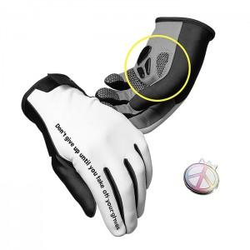

【상세/제작정보】 | <span style="font-size: 11pt;">*손을 가볍게 감싸는 부드러운 실크 소재</span><br><span style="font-size: 11pt;">*골프장갑 최초 실리콘패드 부착하여 밀림 방지</span><br><span style="font-size: 11pt;">*통기성이 탁월해 땀차지 않고 시원하게</span><br><span style="font-size: 11pt;">*뛰어난 내구성</span>

【인쇄/포장옵션】 | DTF컬러필름 / 포장불가능

【공급단가】 | 수량 | 30~ | 100~ | 300~ | 500~ | 1,000~
*VAT별도 | S사이즈 | 15,300원 | 14,300원 | 13,700원 | 13,500원 | 13,200원
 | M사이즈 | 15,300원 | 14,300원 | 13,700원 | 13,500원 | 13,200원
 | L사이즈 | 15,300원 | 14,300원 | 13,700원 | 13,500원 | 13,200원

【상품 URL】 | https://www.synergygift.co.kr:443/src/goods_detail.php?gdno=45882

